Sheet2
货物清单
PACKING LIST
序号 No. | 货物名称 Description | 件数 | 净重(KG) | 毛重(KG) | 总毛重(KG) | 长(CM) | 宽(CM) | 高(CM) | 包装形式Packing style | 甲板/舱内 | 是否可叠 | 照片 | 备注
1 | 热轧带肋钢筋8 | 61 | 1970 | 1970 | 120170 | 175 | 125 | 125 | 圆捆 | 舱内 | 可以 | 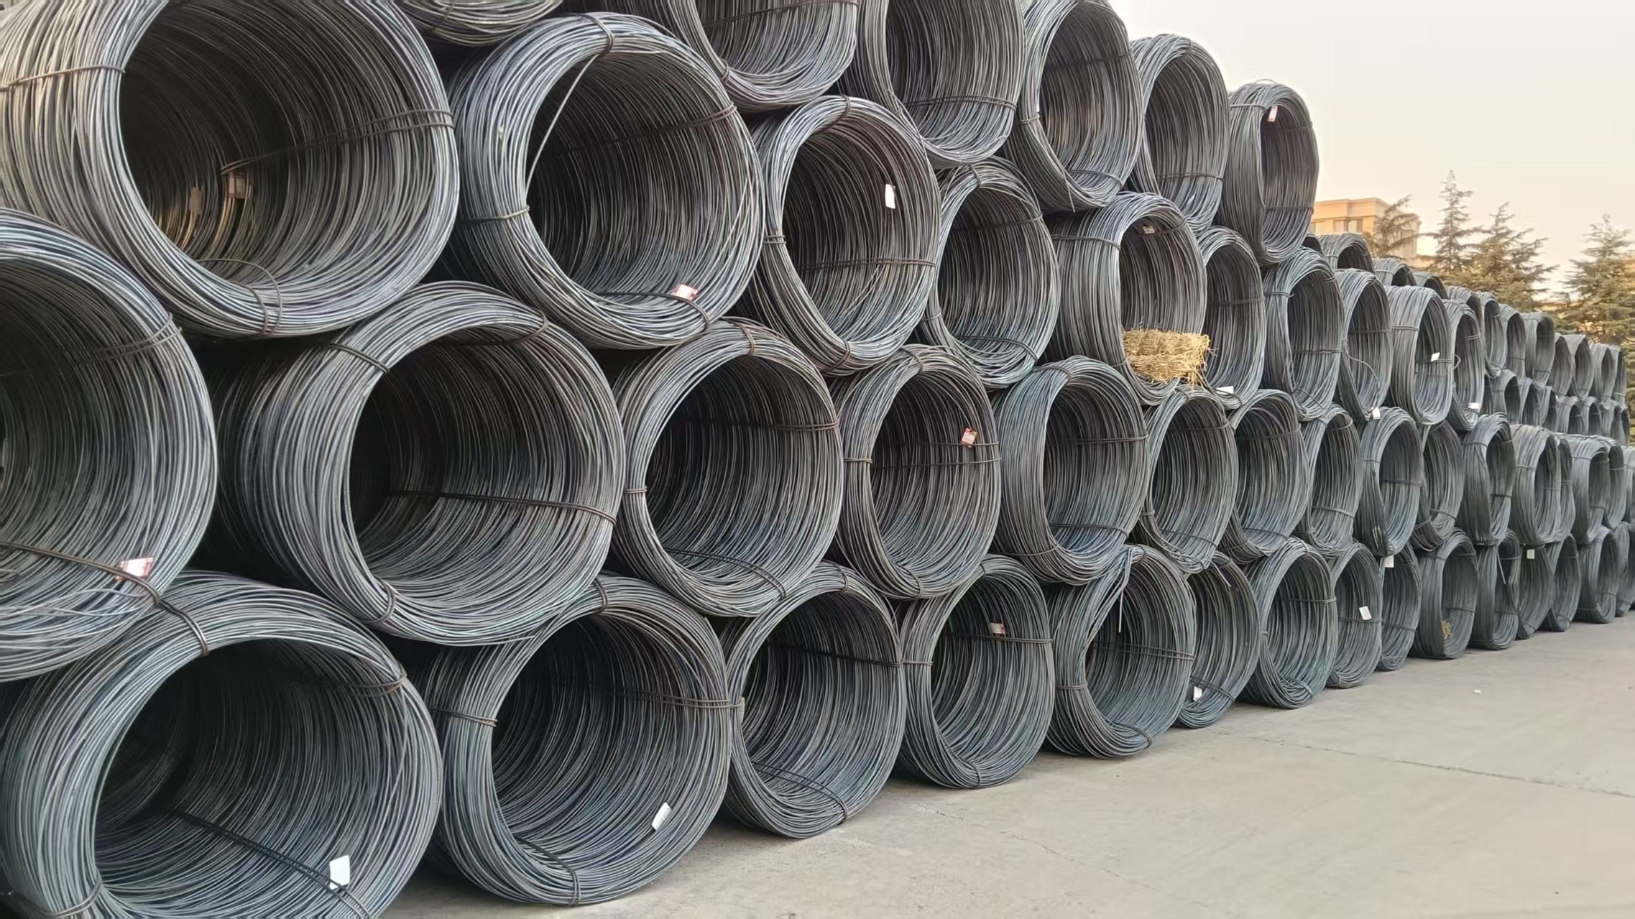 | 盘螺 HRB400E
2 | 热轧带肋钢筋18*12 | 235 | 2688 | 2688 | 631680 | 1200 | 22 | 22 | 长捆 | 舱内 | 可以 | 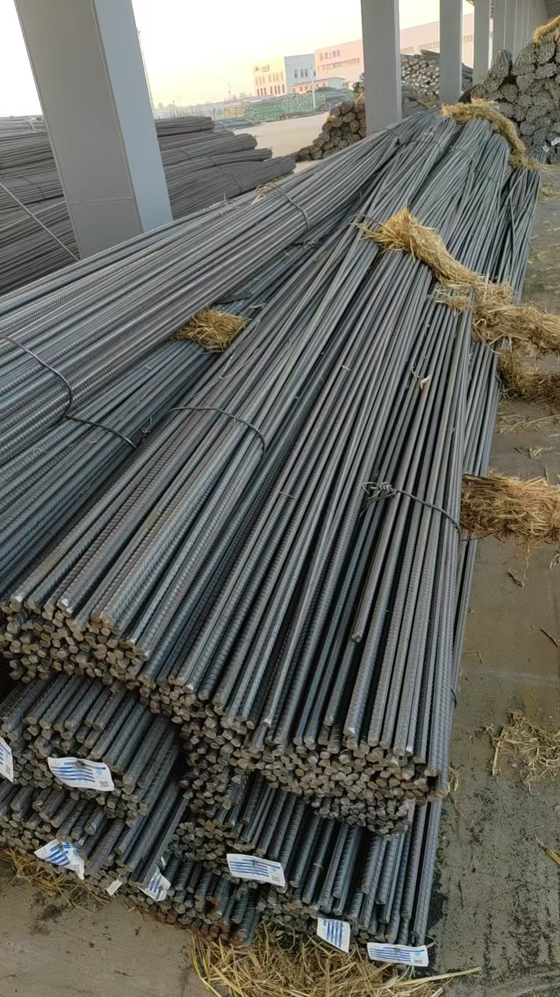 | 螺纹钢 HRB400E
3
Total: |  |  |  |  | 751850

